상품제안서
블랙 사피아노 여권지갑 (철망) | 상품코드: F32084

 |  |  |  |  |  |  | 02-412-0044 | www.easy1.co.kr
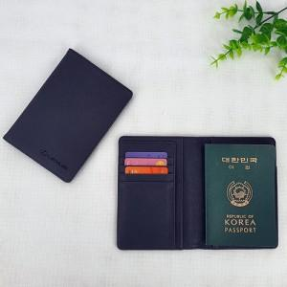

【상세/제작정보】 | <p><span style="font-size: 12pt;"><b>* 배송비- 한박스 100개/ 4000원별도</b></span></p>

【인쇄/포장옵션】 | 레이저 / 포장지포장

【공급단가】 | 수량 | 100~ | 300~ | 500~ | 1,000~ | 3,000~
*VAT별도 | 단가 | 4,780원 | 4,550원 | 4,440원 | 4,360원 | 4,290원

【상품 URL】 | https://dev.easy1.co.kr:443/src/goods_detail.php?gdno=32084

